상품제안서
레스쁘리 2P 디퓨저세트 C | 상품코드: F24209

 |  |  |  |  |  |  | 02-412-0044 | www.easy1.co.kr
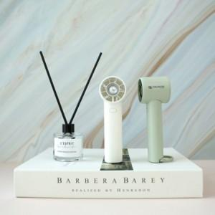

【상세/제작정보】

【인쇄/포장옵션】 | 레이저 / 포장불가능

【공급단가】 | 수량 | 50~ | 100~ | 500~ | 1,000~ | 2,000~
*VAT별도 | 단가 | 24,310원 | 23,930원 | 23,370원 | 22,440원 | 21,500원

【상품 URL】 | https://dev.easy1.co.kr:443/src/goods_detail.php?gdno=24209

